MOTS-c
0.493 | 2.587 | 2.499 | 2.491 | 2.568 | 2.4 | 2.37 | 2.066 | 2.163 | 2.116 | 2.121 | 1.923
1.584 | 2.683 | 2.657 | 2.831 | 2.776 | 2.715 | 2.416 | 2.433 | 2.111 | 2.079 | 2.353 | 2.216
2.181 | 2.931 | 2.844 | 2.772 | 2.671 | 2.329 | 2.849 | 2.717 | 2.816 | 2.239 | 2.693 | 2.875
2.529 | 2.829 | 2.627 | 2.705 | 2.694 | 2.683 | 2.475 | 2.719 | 2.808 | 2.548 | 2.303 | 2.717
2.794 | 2.199 | 2.452 | 2.435 | 2.2 | 2.412 | 2.375 | 2.179 | 2.041 | 2.238 | 2.317
0.038 | 2.295 | 2.795 | 2.576 | 2.81 | 2.665 | 2.767 | 2.43 | 2.599 | 2.567 | 2.483
0.108 | 2.795 | 2.786 | 2.643 | 2.14 | 2.556 | 2.695 | 2.761 | 2.6 | 2.574 | 2.35
0.098 | 2.58 | 2.634 | 2.409 | 2.403 | 2.539 | 2.079 | 2.473 | 2.237 | 2.365 | 2.329

MOTS-c

 | abs | abs-blank | expected | result
std1 | 0.493 | 0.455 | 240 | 240.51
std2 | 1.584 | 1.546 | 120 | 117.60
std3 | 2.181 | 2.143 | 60 | 61.65
std4 | 2.529 | 2.491 | 30 | 32.73
std5 | 2.794 | 2.756 | 15 | 12.52
blank | 0.038 | 0 | 0 | 0.00

 |  |  |  |  |  |  |  |  | concentratıon (ng/ml)

Numune | absorbans | blank | abs-blank | result(ng/ml)
SAĞLIKLI-1 | 2.587 | 0.038 | 2.549 | 28.17
SAĞLIKLI-2 | 2.683 | 0.038 | 2.645 | 20.79
SAĞLIKLI-3 | 2.931 | 0.038 | 2.893 | 2.70
SAĞLIKLI-4 | 2.829 | 0.038 | 2.791 | 9.97
SAĞLIKLI-5 | 2.199 | 0.038 | 2.161 | 60.09
SAĞLIKLI-6 | 2.295 | 0.038 | 2.257 | 51.87
SAĞLIKLI-7 | 2.795 | 0.038 | 2.757 | 12.45
SAĞLIKLI-8 | 2.58 | 0.038 | 2.542 | 28.72
SAĞLIKLI-9 | 2.499 | 0.038 | 2.461 | 35.11
SAĞLIKLI-10 | 2.657 | 0.038 | 2.619 | 22.77
SAĞLIKLI-11 | 2.844 | 0.038 | 2.806 | 8.89
SAĞLIKLI-12 | 2.627 | 0.038 | 2.589 | 25.07
SAĞLIKLI-13 | 2.452 | 0.038 | 2.414 | 38.89
SAĞLIKLI-14 | 2.795 | 0.038 | 2.757 | 12.45
SAĞLIKLI-15 | 2.786 | 0.038 | 2.748 | 13.11
SAĞLIKLI-16 | 2.634 | 0.038 | 2.596 | 24.53
SAĞLIKLI-17 | 2.491 | 0.038 | 2.453 | 35.75
SAĞLIKLI-18 | 2.831 | 0.038 | 2.793 | 9.83
SAĞLIKLI-19 | 2.772 | 0.038 | 2.734 | 14.14
SAĞLIKLI-20 | 2.705 | 0.038 | 2.667 | 19.13
SAĞLIKLI-21 | 2.435 | 0.038 | 2.397 | 40.27
SAĞLIKLI-22 | 2.576 | 0.038 | 2.538 | 29.03
SAĞLIKLI-23 | 2.643 | 0.038 | 2.605 | 23.84
SAĞLIKLI-24 | 2.409 | 0.038 | 2.371 | 42.39
SAĞLIKLI-25 | 2.568 | 0.038 | 2.53 | 29.65
SAĞLIKLI-26 | 2.776 | 0.038 | 2.738 | 13.85
SAĞLIKLI-27 | 2.671 | 0.038 | 2.633 | 21.70
SAĞLIKLI-28 | 2.694 | 0.038 | 2.656 | 19.96
SAĞLIKLI-29 | 2.2 | 0.038 | 2.162 | 60.00
SAĞLIKLI-30 | 2.81 | 0.038 | 2.772 | 11.35
SAĞLIKLI-31 | 2.14 | 0.038 | 2.102 | 65.24
SAĞLIKLI-32 | 2.403 | 0.038 | 2.365 | 42.88
SAĞLIKLI-33 | 2.4 | 0.038 | 2.362 | 43.13
SAĞLIKLI-34 | 2.715 | 0.038 | 2.677 | 18.38
SAĞLIKLI-35 | 2.329 | 0.038 | 2.291 | 49.02
SAĞLIKLI-36 | 2.683 | 0.038 | 2.645 | 20.79
SAĞLIKLI-37 | 2.412 | 0.038 | 2.374 | 42.15
SAĞLIKLI-38 | 2.665 | 0.038 | 2.627 | 22.16
SAĞLIKLI-39 | 2.556 | 0.038 | 2.518 | 30.60
SAĞLIKLI-40 | 2.539 | 0.038 | 2.501 | 31.93
SAĞLIKLI-41 | 2.37 | 0.038 | 2.332 | 45.60
SAĞLIKLI-42 | 2.416 | 0.038 | 2.378 | 41.82
IUGR-1 | 2.849 | 0.038 | 2.811 | 8.53
IUGR-2 | 2.475 | 0.038 | 2.437 | 37.04
IUGR-3 | 2.375 | 0.038 | 2.337 | 45.19
IUGR-4 | 2.767 | 0.038 | 2.729 | 14.51
IUGR-5 | 2.695 | 0.038 | 2.657 | 19.89
IUGR-6 | 2.079 | 0.038 | 2.041 | 70.64
IUGR-7 | 2.066 | 0.038 | 2.028 | 71.80
IUGR-8 | 2.433 | 0.038 | 2.395 | 40.43
IUGR-9 | 2.717 | 0.038 | 2.679 | 18.23
IUGR-10 | 2.719 | 0.038 | 2.681 | 18.08
IUGR-11 | 2.179 | 0.038 | 2.141 | 61.82
IUGR-12 | 2.43 | 0.038 | 2.392 | 40.68
IUGR-13 | 2.761 | 0.038 | 2.723 | 14.95
IUGR-14 | 2.473 | 0.038 | 2.435 | 37.20
IUGR-15 | 2.163 | 0.038 | 2.125 | 63.22
IUGR-16 | 2.111 | 0.038 | 2.073 | 67.80
IUGR-17 | 2.816 | 0.038 | 2.778 | 10.92
IUGR-18 | 2.808 | 0.038 | 2.77 | 11.50
IUGR-19 | 2.041 | 0.038 | 2.003 | 74.05
IUGR-20 | 2.599 | 0.038 | 2.561 | 27.24
IUGR-21 | 2.6 | 0.038 | 2.562 | 27.16
IUGR-22 | 2.237 | 0.038 | 2.199 | 56.81
IUGR-23 | 2.116 | 0.038 | 2.078 | 67.35
IUGR-24 | 2.079 | 0.038 | 2.041 | 70.64
IUGR-25 | 2.239 | 0.038 | 2.201 | 56.64
IUGR-26 | 2.548 | 0.038 | 2.51 | 31.22
IUGR-27 | 2.238 | 0.038 | 2.2 | 56.73
IUGR-28 | 2.567 | 0.038 | 2.529 | 29.73
IUGR-29 | 2.574 | 0.038 | 2.536 | 29.18
IUGR-30 | 2.365 | 0.038 | 2.327 | 46.02
IUGR-31 | 2.121 | 0.038 | 2.083 | 66.91
IUGR-32 | 2.353 | 0.038 | 2.315 | 47.01
IUGR-33 | 2.693 | 0.038 | 2.655 | 20.04
IUGR-34 | 2.303 | 0.038 | 2.265 | 51.20
IUGR-35 | 2.317 | 0.038 | 2.279 | 50.02
IUGR-36 | 2.483 | 0.038 | 2.445 | 36.39
IUGR-37 | 2.35 | 0.038 | 2.312 | 47.26
IUGR-38 | 2.329 | 0.038 | 2.291 | 49.02
IUGR-39 | 1.923 | 0.038 | 1.885 | 84.85
IUGR-40 | 2.216 | 0.038 | 2.178 | 58.62
IUGR-41 | 2.875 | 0.038 | 2.837 | 6.66
IUGR-42 | 2.717 | 0.038 | 2.679 | 18.23

Materyal-metod
KİT ADI | TÜR | MARKA | CAT. NO | Yöntem | Kullanılan Cihaz
Mitochondrial Open Reading Frame Of The 12S rRNA-c | Human | BT | EA0167Hu | ELİSA | Mıcroplate reader: BIO-TEK EL X 800-Aotu strıp washer:BIO TEK EL X 50

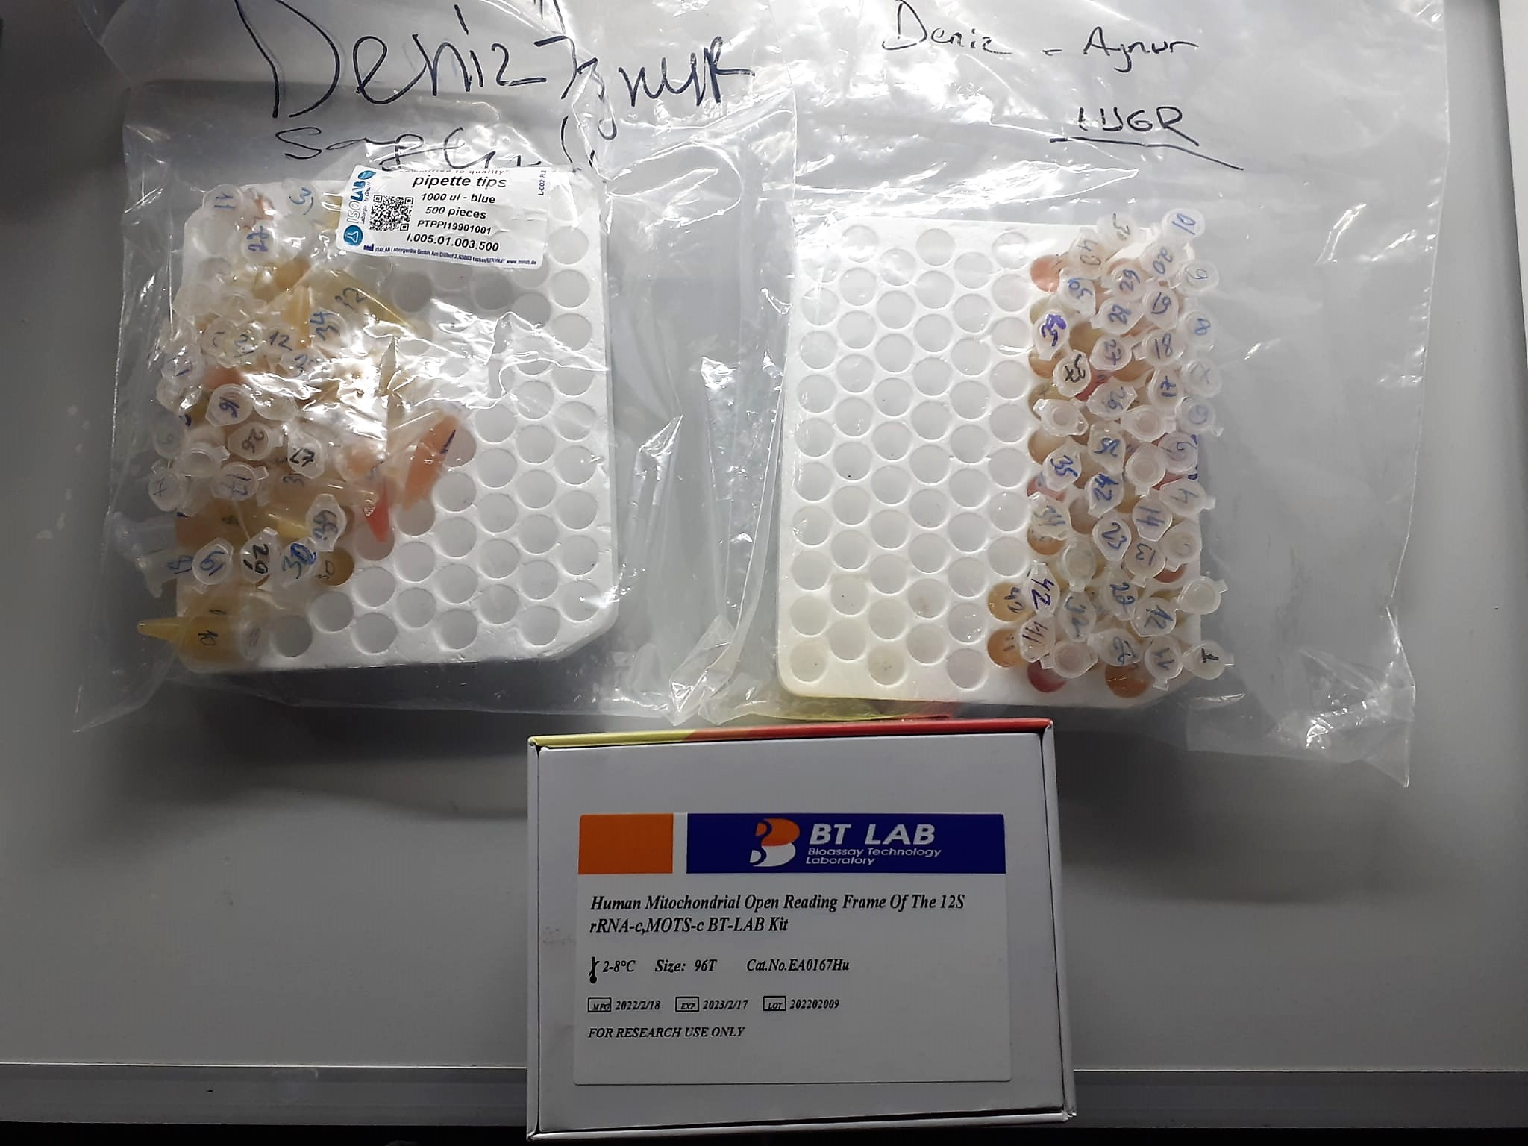

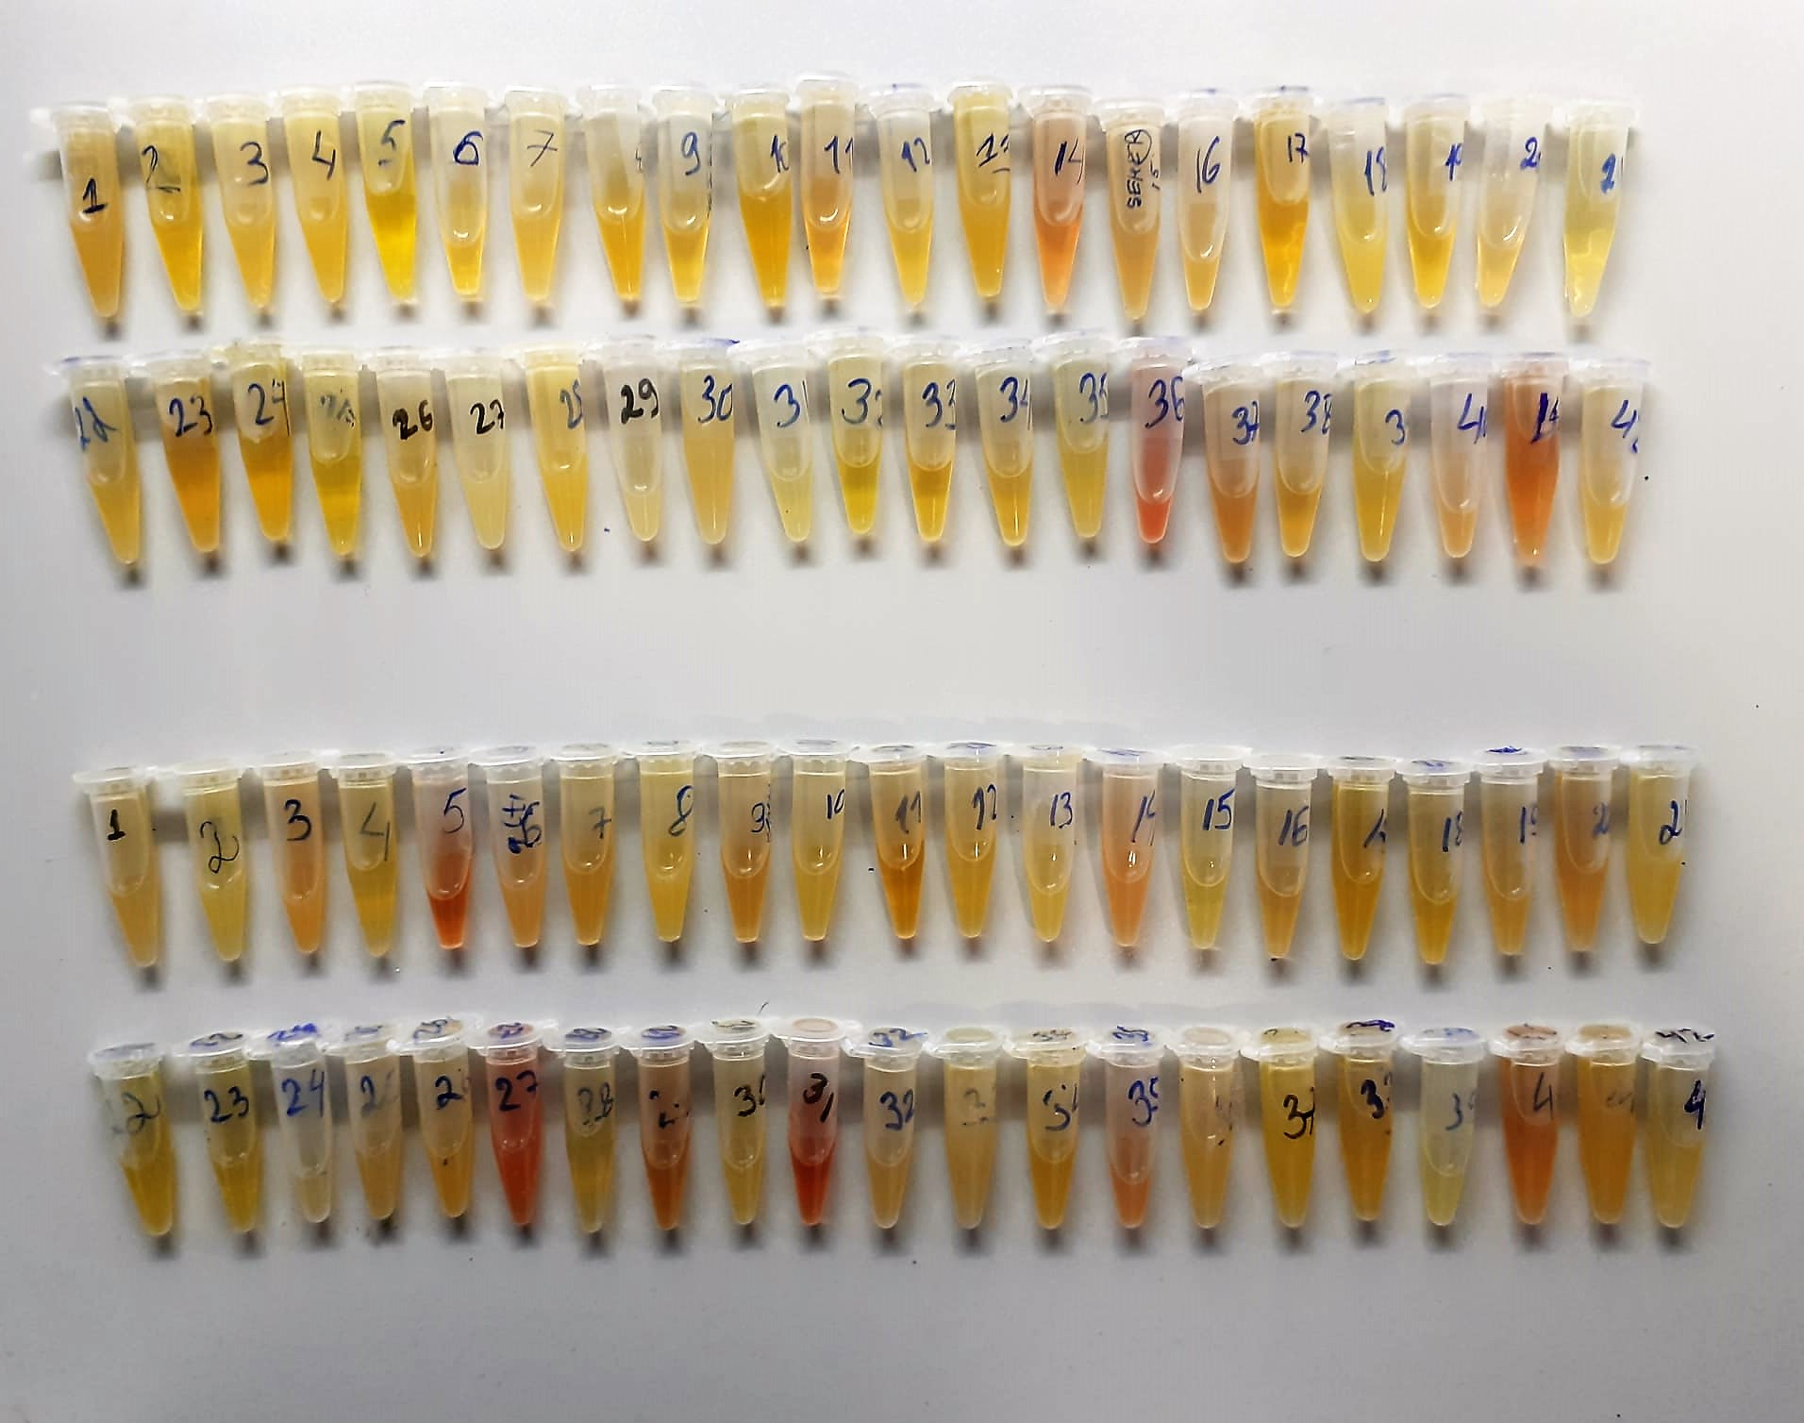

Mitochondrial Open Reading Frame Of The 12S rRNA-c ( MOTS-c ) Assay Principle
This kit is an enzyme -linked ımmunosorbent assay.(elisa). Add samples to the wells pre-coated with a monoclonal antibody.
Then biotin-conjugated target antigen are added to the wells. The antigens in the standards or sample compete with the biotin-conjugated antigen to the bind to the capture antibody and incubate.
Unbound antigen is washed away during a washing step.An avidin-HRP is then added and then incubate.Unbound avidin hrp is washed away during a washing step.TMB Subsrate is then added and color develops.
The reaction is stopped by addition of acidic stop solution and color changes into yellow that can be measured at 450 nm. The intensity of the color developed in inversely proportional to the concentration of MOTS-c in the sample.
The concentratıon of MOTS-c in the sample is then determined by comparing the O.D of the samples to the standard curve.

